Sheet1
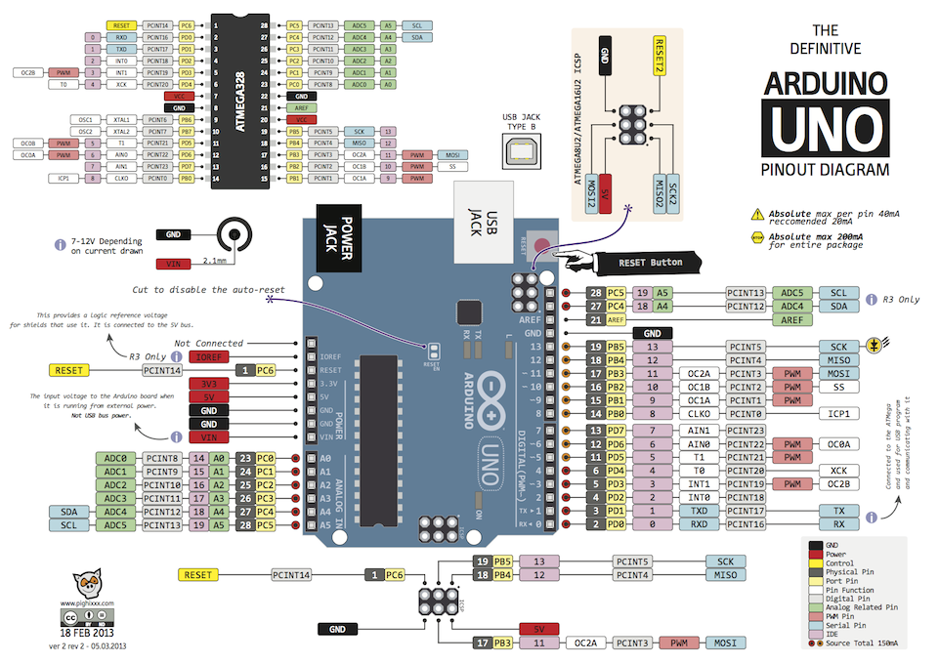
 | NeoPixel-1 |  |  |  |  |  |  | DS18B20 |  |  |  | FAN-1 |  |  |  |  | TFT_eSPI | 7 | 0 | x
 | G | +5V |  | PumpRelay | +5V | +5V | Out-FAN | D | G | +V |  | PWM | RPM | +12V |  | G | BME280 | 4 | 0 | x | 0
 |  |  |  |  |  |  |  |  |  |  |  |  |  |  |  |  | DS18B20-1 | 0 | 3 |  | 0
 | 2 | 1 |  |  | G | G |  | D | G | +V |  | PWM | RPM | +12V |  | G | DS18B20-2 | 0 |  |  | 0
 |  |  |  |  |  |  |  |  |  |  |  |  |  |  |  |  | DS18B20-3 | 0 |  |  | 0
 | NeoPixel-2 |  |  |  |  |  |  | SEN0217 |  |  |  | FAN-2 |  |  |  |  | DS18B20-4 | 0 |  |  | 0
 |  |  |  |  |  |  |  |  |  |  |  |  |  |  |  |  | NeoPixel-1 | 0 | 4 |  | 0
 |  |  |  |  |  |  |  |  |  |  |  |  |  |  |  |  | NeoPixel-2 | 0 |  |  | 0
 |  |  |  |  |  |  |  |  |  |  |  | DDC-Pump |  |  |  |  | FAN-1 | 0 | 4
- | +12V | FAN-LED | +3.3V |  | +5V | +12V |  |  |  |  |  |  | RPM | +12V |  | G | FAN-2 | 0 | 4
 |  |  |  |  |  |  |  |  |  |  |  |  |  |  |  |  | FAN-LED | 0 | 4
 | G |  | G |  | G | G |  |  |  |  |  | PWM | RPM | +12V |  | G | SEN0217 | 0 | 3 |  | 0
 |  |  |  |  |  |  |  |  |  |  |  |  |  |  |  |  | D5Pump | 0 | 4
 |  |  |  |  |  |  |  |  |  |  |  | D5Pump |  |  |  |  | DDC-Pump | 0 | 3
 |  |  |  |  |  |  |  |  |  |  |  |  |  |  |  |  | Out-FAN |  | 2
 |  |  |  |  |  |  |  |  |  |  |  |  |  |  |  |  | PumpRelay
 |  |  |  |  |  |  | SEN0217 |  |  | FAN-2 |  |  |  |  | ボリューム | Relay
 |  |  |  |  |  |  | NeoPixel |  |  | FAN-1

 |  |  |  |  |  |  |  |  |  |  |  |  |  |  |  |  |  | 11 | 31
 |  |  |  |  |  |  |  |  |  |  |  |  |  |  |  | 液晶

 |  |  |  |  |  |  |  |  |  |  |  |  |  |  |  |  |  | 4 | 4 | 6 | 8 | 22
 |  |  |  |  |  |  | BME280 |  |  |  | DDC |  |  |  |  | 液晶電源 |  | 4 | 6 | 6 | 8 | 24
 |  |  |  |  |  |  | DS18B20 |  |  | D5Pump |  |  |  |  |  |  |  |  |  |  |  | 46

